PLANTA INFOTEP
DIRECTORIO FUNCIONARIOS INSTITUTO NACIONAL DE FORMACION TÉCNICA PROFESIONAL - INFOTEP- SAN ANDRÉS ISLA
NOMBRE FUNCIONARIO | CARGO | CÓDIGO | GRADO | DEPENDENCIA | E-MAIL | TELÉFONO
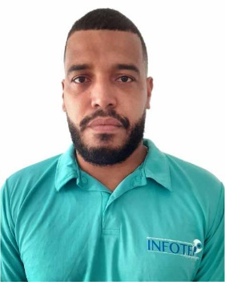 CHARLES GALLARDO HUMPHRIES | Rector de Institución | 151 | 6 | Rectoria | rectoria@infotepsai.edu.co | (+578) 512-5770 Ext 2001/2002
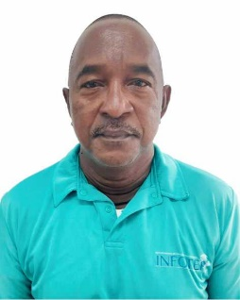 ANDRES AVELINO MEZA VILLAREAL | Vicerrector Aministrativo y Finaciero | 171 | 3 | Vicerrectoría Administrativa y Financiera | vicerrectoria.administrativa@infotepsai.edu.co | (+578) 512-5770 Ext 1002
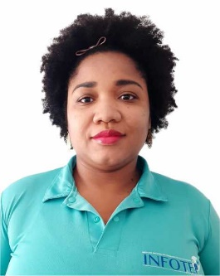 JAMINA HENRY TALAIGUA | Vicerrector Acádemico | 171 | 3 | Vicerrectoría Académica | vicerrectoria.academica@infotepsai.edu.co | (+578) 512-5770 Ext 2003
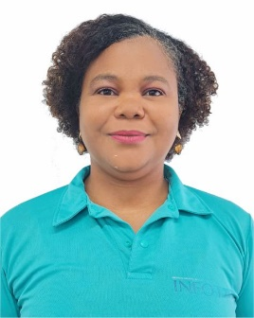 LYNNE ANNE DAVIS SJOGREEN | Profesional Especializado Planeación | 2028 | 12 | Planeación | planeacion@infotepsai.edu.co | (+578) 512-5770 Ext 2005
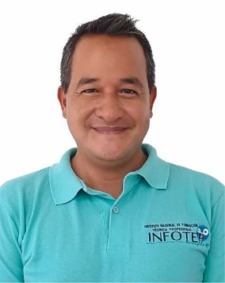 IAN DAVID CRIOLLA CRUZ | Profesional Especializado Investigación | 2028 | 12 | Investigación | coordinación.investigación@infotepsai.edu.co | (+578) 512-5770 Ext 2004
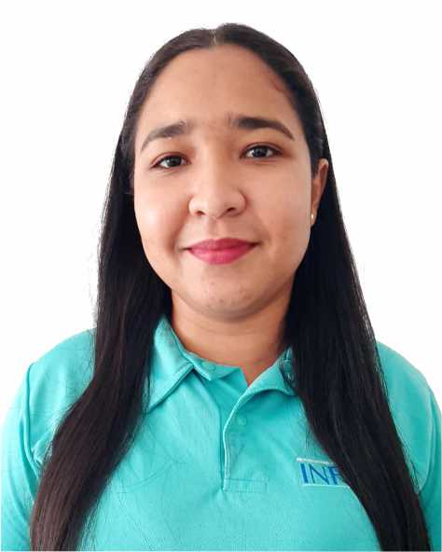 SURISADAYS BAENA SÁNCHEZ | Profesional Especializado Coordinación Académica | 2028 | 12 | Vicerrectoría Académica | coordinacion.academica@infotepsai.edu.co | (+578) 512-5770 Ext 1015
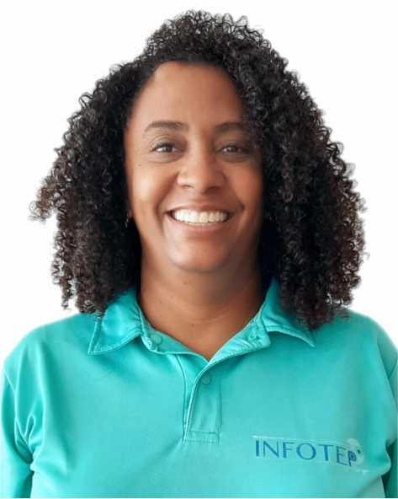 JULIETT OROZCO BAENA | Profesional Especializado Coordinación Extensión | 2028 | 12 | Vicerrectoría Académica | coordinacion.extension@infotepsai.edu.co | (+578) 512-5770 Ext 1014
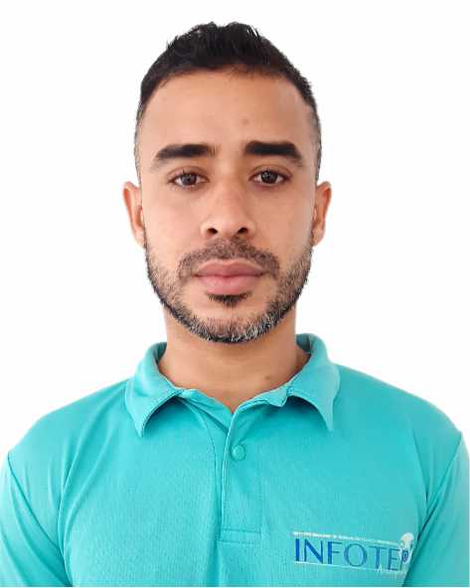 MICHAEL CASTRO NEWLOVE | Profesional Universitario Contabilidad | 2044 | 5 | Vicerrectoría Administrativa y Financiera | michael.castro@infotepsai.edu.co | (+578) 512-5770 Ext 1004
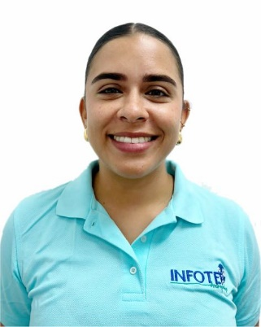 LUISA ARCHBOLD ROBINSON | Profesional Universitario Bienestar Universitario | 2044 | 3 | Vicerrectoría Académica | bienestar@infotepsai.edu.co | (+578) 512-5770 Ext 1013
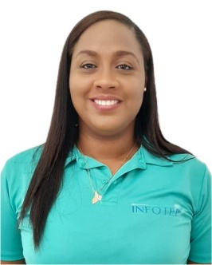 JANELLE FORBES SUÁREZ | Profesional Universitario Calidad | 2044 | 5 | Vicerrectoría Académica | coordinacion.sig@infotepsai.edu.co | (+578) 512-5770 Ext 2005
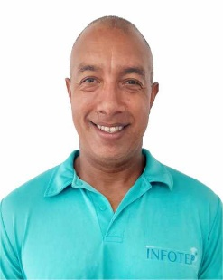 EMELINO O`NEILL PEREZ | Profesional Universitario Centro de Lenguas | 2044 | 9 | Vicerrectoría Académica | centrodelenguas@infotepsai.edu.co | (+578) 512-5770 Ext 1016
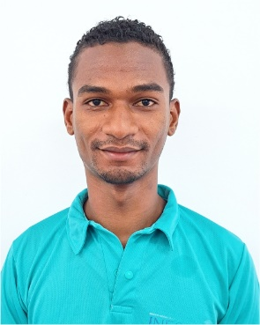 JAINER ENRIQUE LORA BALCAZAR | Profesional Universitario de Sistemas | 2044 | 5 | Vicerrectoría Administrativa y Financiera | jlora@infotepsai.edu.co | (+578) 512-5770 Ext 1006
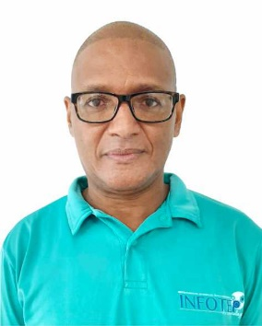 ISMARINO JOSÉ MARTINEZ AGÁMEZ | Profesional Universitario Presupuesto | 2044 | 8 | Vicerrectoría Administrativa y Financiera | presupuesto@infotepsai.edu.co | (+578) 512-5770 Ext 1003
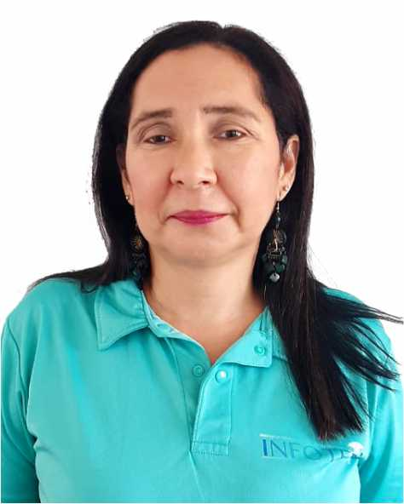 PATRICIA MARENGO TORRENEGRA | Profesional Universitario Admisiones | 2044 | 1 | Vicerrectoría Académica | admisiones@infotepsai.edu.co | (+578) 512-5770 Ext 1009
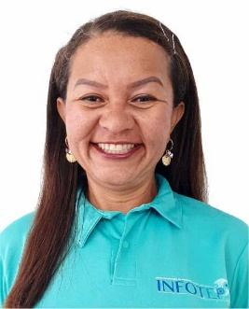 ZORAIDA ISABEL VANEGAS ROMERO | Profesional Universitario Biblioteca | 2044 | 5 | Vicerrectoría Académica | biblioteca@infotepsai.edu.co | (+578) 512-5770 Ext 1011
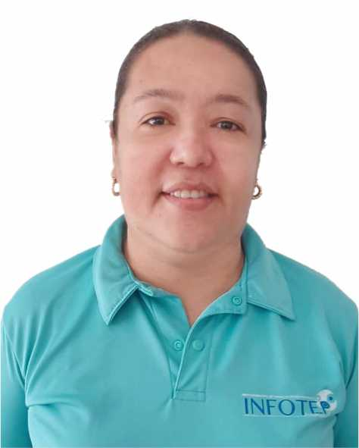 PAULA PATRICIA SOLANO SARMIENTO | Pagadora | 4173 | 20 | Vicerrectoría Administrativa y Financiera | paula.solano@infotepsai.edu.co | (+578) 512-5770 Ext 1005
 JAINER ENRIQUE LORA BALCAZAR SOLANO | Profesional Universitario en Sistema | 2044 | 5 | Vicerrectoría Administrativa y Financiera | jlora@infotepsai.edu.co | (+578) 512-5770 Ext 1006
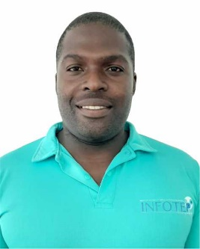 WESNEY SHAYAN JAMES REED. | Técnico Administrativo Almacén | 3124 | 11 | Vicerrectoría Administrativa y Financiera | almacen@infotepsai.edu.co | (+578) 512-5770 Ext 1018
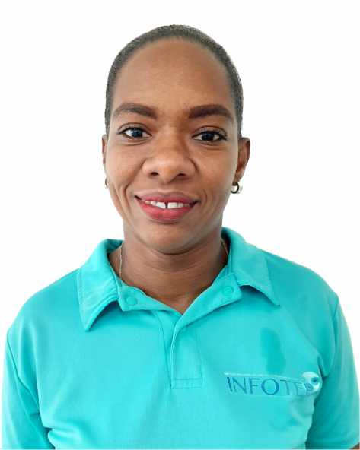 CRICIA SHIRLEY POMARE BOXTON | Secretaria Ejecutiva Administrativa | 4178 | 14 | Rectoría | secretariaviceadministrativa@infotepsai.edu.co | (+578) 512-5770 Ext 1001
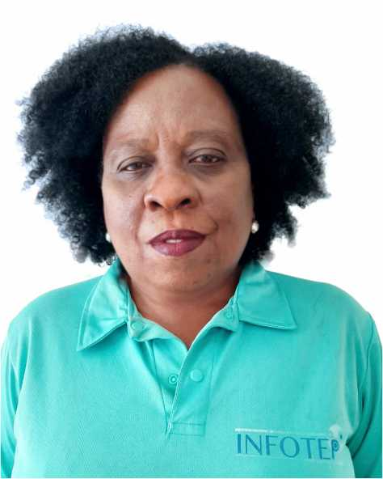 MARTHA FOX BISCAÍNO | Secretaria / Gestión Documental | 4178 | 12 | Vicerrectoría Administrativa y Financiera | gestiondocumental@infotepsai.edu.co | (+578) 512-5770 Ext 2008
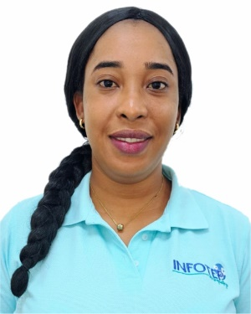 SHANNEM NICOLE MYLES POMARE | Secretaria Ventanilla Única | 4178 | 12 | Vicerrectoría Administrativa y Financiera | serviciocliente@infotepsai.edu.co | (+578) 512-5770 Ext 1010
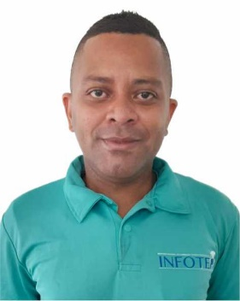 MARCOS DICK DAVIS MARES | Docente Asistente Tiempo Completo | N/A | N/A | Vicerrectoría Académica | mdavis@infotepsai.edu.co | (+578) 512-5770
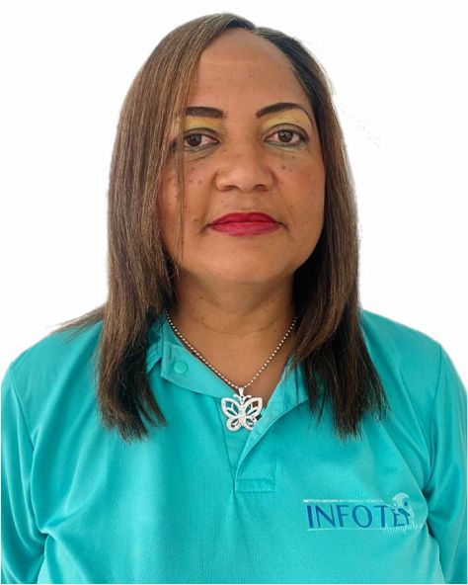 ELIZABETH OUTTEN LYNTON | Docente Asistente Tiempo Completo | N/A | N/A | Vicerrectoría Académica | eoutten@infotepsai.edu.co | (+578) 512-5770
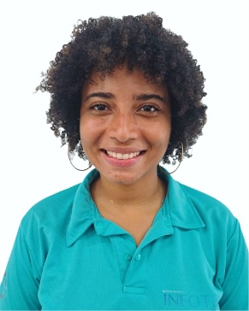 ISAURA INES WALTERS DIAZ | Docente Auxiliar Tiempo Completo | N/A | N/A | Vicerrectoría Académica | iwalters@infotepsai.edu.co | (+578) 512-5770
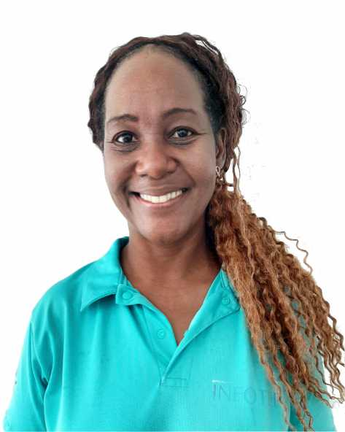 ISABEL GALLARDO LIVINSTON | Docente Auxiliar Tiempo Completo | N/A | N/A | Vicerrectoría Académica | isabel.gallardo@infotepsai.edu.co | (+578) 512-5770
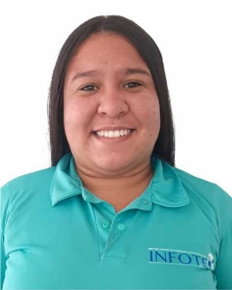 OMARIS PÉREZ CASTILLO | Docente Auxiliar Tiempo Completo | N/A | N/A | Vicerrectoría Académica | operez@infotep.edu.co | (+578) 512-5770
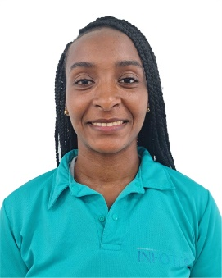 DONNA BRYAN TATHUM | Docente Auxiliar Tiempo Completo | N/A | N/A | Vicerrectoría Académica | donna.bryan@infotepsai.edu.co | (+578) 512-5772
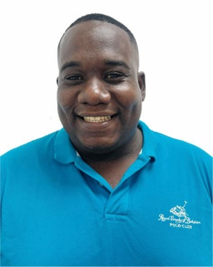 DERICK LOSANO HUDGSON DAWNS | Docente Auxiliar Tiempo Completo | N/A | N/A | Vicerrectoría Académica | dhudgson@infotepsai.edu.co | (+578) 512-5773
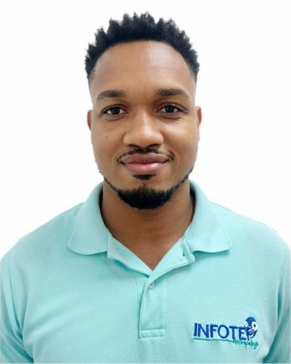 DERICK HOWARD LIVINGSTON | Docente Auxiliar Tiempo Completo | N/A | N/A | Vicerrectoría Académica | dhoward@infotepsai.edu.co | (+578) 512-5774
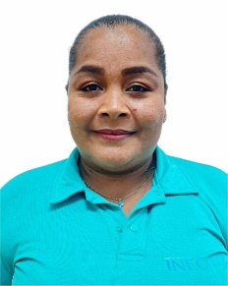 BETINA BLEYDIS BARROZO CISNERO | Docente Auxiliar Tiempo Completo | N/A | N/A | Vicerrectoría Académica | dhoward@infotepsai.edu.co | (+578) 512-5775

